Güz
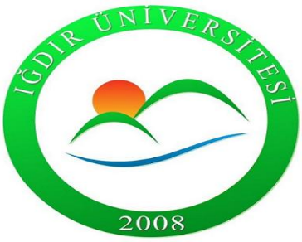 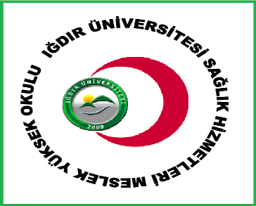 IĞDIR ÜNİVERSİTESİ DİŞ HEKİMLİĞİ FAKÜLTESİ 2026-2027 EĞİTİM ÖĞRETİM YILI BAHAR DÖNEMİ ARA SINAV PROGRAMI

DİŞ HEKİMLİĞİ 1. SINIF
 | 15 HAZİRAN PAZARTESİ | 16 HAZİRAN SALI | 17 HAZİRAN ÇARŞAMBA | 18 HAZİRAN PERŞEMBE | 19 HAZİRAN CUMA | 6 HAZİRAN CUMARTESİ | 7 HAZİRAN PAZAR
08:00-08:45 |  |  |  |  | Anatomi I Dr. Ömer SARAÇ 204
09:00-09:45
10:00-10:45 | Diş Hekimliği Tarihi ve Deontoloji Dr. Öğr. Üyesi Gizem KARAGÖZ DOĞAN 204 | Biyokimya Doç. Dr. Fikret TÜRKAN 204 | Diş Anatomisi ve Fizyolojisi Teorik Dr. Öğr. Gör. Furkan KARATAŞ 204 | UZMER 204
11:00-11:45
13:00-13:45 | Biyofizik Dr. Öğr. ÜyesiBingül Kurt Urhan 204 |  |  | Diş Hekimliğinde İş Sağlığı ve Güvenliği Öğr. Gör. Dr. Mahmut SOYLU 204 | Fizyoloji Öğr. Gör. Ayşegül YURT 204
14:00-14:45 |  | Müzik Dr. Öğr. Üyesi Mehmetali MAMMADALIYEV 204 | Dijital Okuryazarlık Doç. Dr. İshak PAÇAL 204
15:00-15:45
16:00-16:45

